개요
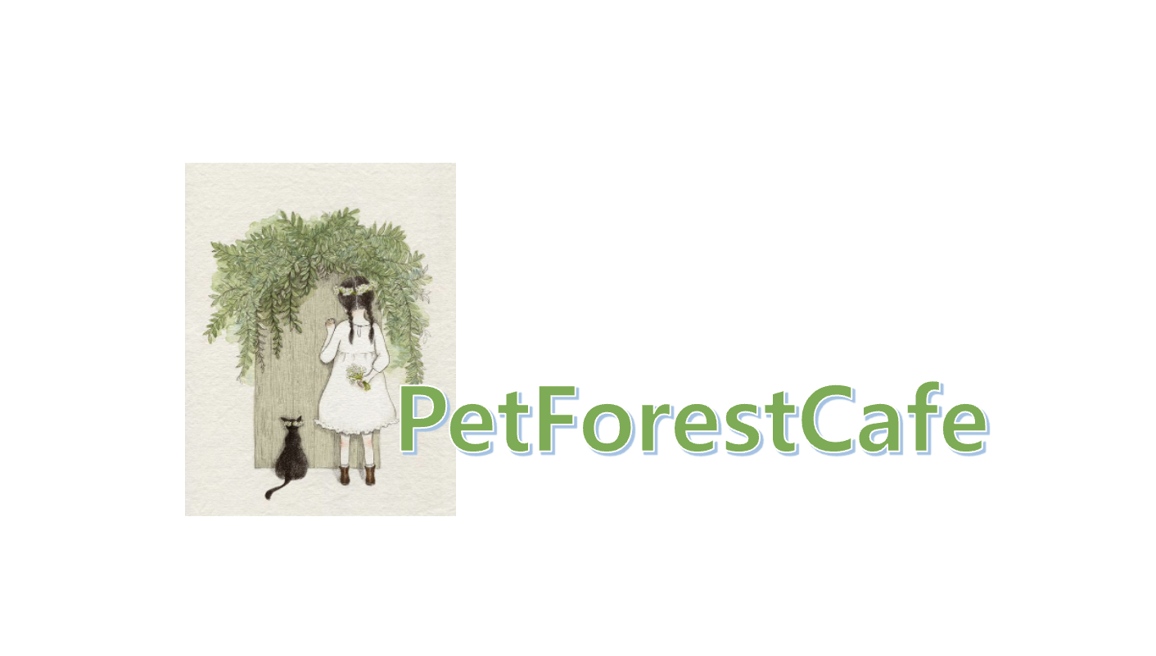
 |  |  | 기획 개요
 |  |  | 항목 | 상세 내용
 |  |  | 흐름 | 본 기획서는 게임 시스템이 대한 내용을 구체적으로 설명함
 |  |  | 게임 개발 의도 및 목적 | 1. 음료를 직접 제작 후 판매하는 목적
 |  |  |  | 2. 가공섬에서 게임을 플레이 후 바로 판매 하도록 제공

 |  |  | 시스템 내용 정의
 |  |  | Index | 내용 | 페이지 이동
 |  |  | 1 | 게임 진행 흐름 차트 및 Index 정의 | 이동
 |  |  | 2 | 시스템 정의 | 이동
 |  |  | 3 | 인트로 | 이동
 |  |  | 4 | 로비 | 이동
 |  |  | 5 | AI 로직 | 이동 | 이동 알림
 |  |  | 6 | 레시피 | 레시피 이동 |  | 노란 블럭은 목록을 선택할 수 있습니다.
 |  |  | 7 | 가공섬 | 이동
작성자 | 정진영 |  | 8 | 인테리어 | 인테리어 이동
분류 | 시스템 기획서 |  | 9 | 캣코인상점 | 캣코인 상점 이동
용도 | 프로젝트 시스템 공유 |  | 10 | 테라스 | 이동
 |  |  | 11 | 가게 운영 시간 시스템 | 이동
History |  |  | 12 | 둘기버리 시스템 | 이동
버전 | 작성 일자 | 작성 일자 | 13 | 환경설정 | 이동
Ver.0.0.1 | 2022-01-29 | 최초 작성 | 14 | 구글 연동 및 저장 방식 | 이동
 |  |  | 15 | 광고 방식 | 이동

인트로
개요 이동
이전 페이지
다음 페이지
 |  | 현재 페이지 |  | 개발 목적
 |  | 인트로

인트로_회사 로고 시안 | 시스템 기능 설명 |  | 리소스 파일명
 | 1. 게임 첫 실행 시 발생할 게임회사 로고입니다. |  | -
 | 2. 페이드 인/아웃 효과를 제공합니다. |  | -
 | 3. 로고 발생 후 "인트로_구글 시안"으로 넘어갑니다. |  | -

Game Mark

 | 예외 사항 |  | 리소스 파일명
 | 1. 효과에 대한 자세한 연출은 추후에 기획할 예정입니다. |  | -

Pet Forest
Cafe
인트로_구글 시안 | 시스템 기능 설명 |  | 리소스 파일명
 | 1.인트로는 애니메이션으로 재생을 시켜줍니다. |  | - | 디자인 참고 : 카페의 뒷 모습 건물을 각종 동물이 찾는 듯한 느낌으로 빛이 대각선으로 비추는 장면을 제작해야함, 전체적인 나무는 흔들려야 하며, 카페 굴뚝에서 연기가 나가는 연출이 필요함
 | 2.DoTween을 사용하여 인트로에 연출을 조정할 예정입니다. |  | -
 | 3.로그인은 반드시 구글 아이디로 연동을 제공합니다. |  | -
 | 4.구글 로그인을 진행한 유저는 "인트로_Start 시안"으로 넘어갑니다. |  | -

 | 예외 사항 |  | 리소스 파일명
 | 1. 효과에 대한 자세한 연출은 추후에 기획할 예정입니다. |  | -

Pet Forest
Cafe
<<Start! >>
인트로_Start 시안 | 시스템 기능 설명 |  | 리소스 파일명
 | 1.DoTween을 사용하여 인트로에 연출을 조정할 예정입니다. |  | -
 | 2.Start버튼을 누르면 "로딩 시안"으로 넘어갑니다. |  | -

 | 예외 사항 |  | 리소스 파일명
 | 1. 효과에 대한 자세한 연출은 추후에 기획할 예정입니다. |  | -

로딩 시안 | 시스템 기능 설명 |  | 리소스 파일명
 | 1. 로비가 모두 준비되기 전, 준비 시간을 끌기 위해 로딩 연출을 제공합니다. |  | -
 | 2. Animation을 사용하여 연출을 제공합니다. |  | -
 | 3. 로딩 게이지바는 연출 장면을 최소 2초~3초 정도 보여주기 위해 딜레이 조정이 필요합니다. |  | -

 | 예외 사항 |  | 리소스 파일명
 | 1. 효과에 대한 자세한 연출은 추후에 기획할 예정입니다. |  | -

로비
개요 이동
이전 페이지
다음 페이지

AI 로직
개요 이동
이전 페이지
다음 페이지

제작
개요 이동
이전 페이지
다음 페이지

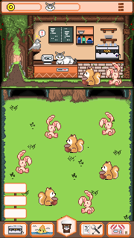
하단 버튼 | 하단 버튼을 터치 시 소분류 탭이 나오며 제작 버튼을 누르면 커피 제조로 화면 전환됨

